入力方法
■ 診断の手順について
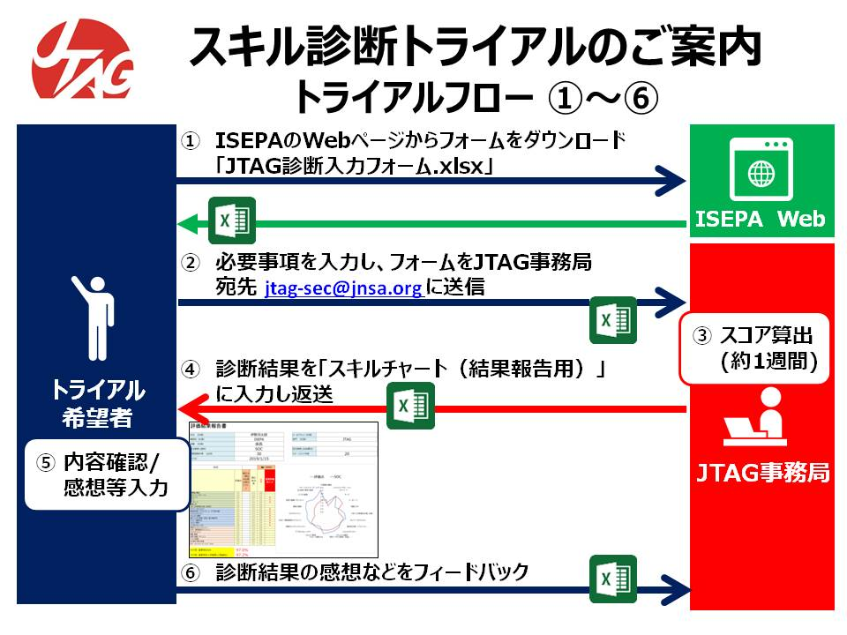

■ 診断のための項目データ入力方法について
 | 手順 | 内容 | 備考
 | 手順１ | 入力フォームの「手順１：基本情報」の入力を行います | 診断を希望される方の判別を行うための基本情報を入力します。特に、「担当業務」、「業務経験年数」、「マネージメント経験年数」は診断に必要ですので必ず入力してください。
 | 手順２ | 入力フォームの「手順２：保有資格」の選択をします | 保有している資格について、◎を選択します。記載されていない資格がある場合には、その他資格欄に追記してください。
 | 手順３ | 入力フォームの「手順３：業務経験」の入力を行います | 業務経験について、「経験年数」欄に経験してきた通算年数をそれぞれ入力します。時間換算ではなく通算年数ですので、合計した年数が基本情報で入力した業務経験年数より長くなってもかまいません。 次に「セキュリティ関連％」を入力します。経験年数ごとのセキュリティ関与比率としておおよその比率を入力します。 最後に必要に応じて、「経験内容メモ（任意）」を入力します。セキュリティ関連％の理由の説明などです。
 | 手順４ | 入力フォームの「手順４：業務経験概略」の入力を行います | 業務経験の入力では反映されないであろう、個人的に勉学習得しているスキル、また、通常以上のレベルで業務を対応してきたスキルなどを参考に入力します。
 | 手順５ | 入力フォームの「手順５：フィードバック情報を入力」 | 選択項目の不足や入力のしづらさなどのご意見をフィードバック情報記入欄に記載してください。
 | フォームの各欄にコメントがついていますので、入力の参考にしてください

【入力不要】スキルチャート (結果報告イメージ)
評価結果報告書 | ＜このシートは入力不要です：JTAG事務局から返送される結果報告イメージです＞

氏名 （任意） |  |  |  |  |  |  | メールアドレス（任意）
勤務先（任意） |  |  |  |  |  |  | 部門 （任意）
役職 （任意）
担当業務 (選択） |  |  |  |  |  |  | 担当業務 (自由書式）
業務経験年数 （必須） |  |  |  |  |  |  | マネージメント年数
入力日

 | 評価点
計算機の構成 | 0.0
システムインテグレーション | 0.0
ネットワーク | 0.0
サーバ | 0.0
データベース | 0.0
情報工学 | 0.0
DRP (災害復旧計画、技術系） | 0.0
ネットワークセキュリティ | 0.0
脆弱性診断（プラットフォーム、アプリ等共通） | 0.0
システムセキュリティ | 0.0
セキュリティ運用 | 0.0
暗号・アクセス制御（認証、電子署名等） | 0.0
サイバー攻撃手法 | 0.0
マルウェア解析 | 0.0
デジタルフォレンジック | 0.0
情報セキュリティマネジメント | 0.0
BCM（事業継続マネジメント） | 0.0
リスクマネジメント | 0.0
事業・戦略 | 0.0
経営・組織・マネジメント | 0.0
ビジネス基礎 | 0.0
法/制度・標準・監査 | 0.0
マネージメント/リーダーシップ スキル | 0.0
 |  |  |  | ⬅ | 目標業務
 | 評価点 | 補正点（補正が必要な場合入力）↓ | 補正後点数 |  | 重要評価 ポイント | 単純 達成度 | 重要達成 | 重要 ボーナス | 達成度 重要ボーナス加算 | 非重要 みなし 達成度 | 重要度のみ | 重要度、 非重要は100 又は未達度 | 重要 達成割合 | 加算点 | 非重要 達成割合 | 加算点
計算機の構成 |  |  | 0.0 |  |  | 100.0% | -100.0% | 0% | 100.0% | 100.0% |  | 100% | 0% | -50% | 0% | 100%
システムインテグレーション |  |  | 0.0 |  |  | 100.0% | -100.0% | 0% | 100.0% | 100.0% |  | 100% | 10% | -45% | 10% | 100%
ネットワーク |  |  | 0.0 |  |  | 100.0% | -100.0% | 0% | 100.0% | 100.0% |  | 100% | 20% | -40% | 20% | 100%
サーバ |  |  | 0.0 |  |  | 100.0% | -100.0% | 0% | 100.0% | 100.0% |  | 100% | 30% | -35% | 30% | 100%
データベース |  |  | 0.0 |  |  | 100.0% | -100.0% | 0% | 100.0% | 100.0% |  | 100% | 40% | -30% | 40% | 100%
情報工学 |  |  | 0.0 |  |  | 100.0% | -100.0% | 0% | 100.0% | 100.0% |  | 100% | 50% | -25% | 50% | 100%
DRP (災害復旧計画、技術系） |  |  | 0.0 |  |  | 100.0% | -100.0% | 0% | 100.0% | 100.0% |  | 100% | 60% | -20% | 60% | 100%
ネットワークセキュリティ |  |  | 0.0 |  |  | 100.0% | -100.0% | 0% | 100.0% | 100.0% |  | 100% | 70% | -15% | 70% | 100%
脆弱性診断（プラットフォーム、アプリ等共通） |  |  | 0.0 |  |  | 100.0% | -100.0% | 0% | 100.0% | 100.0% |  | 100% | 80% | -10% | 80% | 100%
システムセキュリティ |  |  | 0.0 |  |  | 100.0% | -100.0% | 0% | 100.0% | 100.0% |  | 100% | 90% | -5% | 90% | 100%
セキュリティ運用 |  |  | 0.0 |  |  | 100.0% | -100.0% | 0% | 100.0% | 100.0% |  | 100% | 100% | 0% | 100% | 100%
暗号・アクセス制御（認証、電子署名等） |  |  | 0.0 |  |  | 100.0% | -100.0% | 0% | 100.0% | 100.0% |  | 100% | 110% | 105% | 110% | 100%
サイバー攻撃手法 |  |  | 0.0 |  |  | 100.0% | -100.0% | 0% | 100.0% | 100.0% |  | 100% | 120% | 110% | 120% | 110%
マルウェア解析 |  |  | 0.0 |  |  | 100.0% | -100.0% | 0% | 100.0% | 100.0% |  | 100% | 130% | 115% | 130% | 120%
デジタルフォレンジック |  |  | 0.0 |  |  | 100.0% | -100.0% | 0% | 100.0% | 100.0% |  | 100% | 140% | 120% | 140% | 130%
情報セキュリティマネジメント |  |  | 0.0 |  |  | 100.0% | -100.0% | 0% | 100.0% | 100.0% |  | 100% | 150% | 125% | 150% | 140%
BCM（事業継続マネジメント） |  |  | 0.0 |  |  | 100.0% | -100.0% | 0% | 100.0% | 100.0% |  | 100% | 160% | 130% | 160% | 150%
リスクマネジメント |  |  | 0.0 |  |  | 100.0% | -100.0% | 0% | 100.0% | 100.0% |  | 100% | 170% | 135% | 170% | 160%
事業・戦略 |  |  | 0.0 |  |  | 100.0% | -100.0% | 0% | 100.0% | 100.0% |  | 100% | 180% | 140% | 180% | 170%
経営・組織・マネジメント |  |  | 0.0 |  |  | 100.0% | -100.0% | 0% | 100.0% | 100.0% |  | 100% | 190% | 145% | 190% | 180%
ビジネス基礎 |  |  | 0.0 |  |  | 100.0% | -100.0% | 0% | 100.0% | 100.0% |  | 100% | 200% | 150% | 200% | 190%
法/制度・標準・監査 |  |  | 0.0 |  |  | 100.0% | -100.0% | 0% | 100.0% | 100.0% |  | 100%
マネージメント/リーダーシップ スキル |  |  | 0.0 |  |  | 100.0% | -100.0% | 0% | 100.0% | 100.0% |  | 100%
合計スコア | 0.0 |  | 0.0
マッチ度 重要項目のみ | 100.0% |  |  |  |  | 100.0% |  | 0.0% | 100.0% | 100.0% | 0% | 100%
マッチ度 重要項目＋非重要(上限💯％) | 100.0%

 |  |  |  |  |  | 0 |  | 1

